Blad1
 |  |  | Indata för grundläggning |  |  |  | 000-25 |  |  | 2025- |  | sid 1

Ärende Nr: | 000-25 |  |  |  |  | Vindreferenshastighet: |  |  |  |  | Friktionsmaterial
Objekt namn: |  |  |  |  |  | Terrängtyp (0, I, II, III, IV):
Kund: |  |  |  |  |  | Säkerhetsklass gd = |  |  |  |  | Brott | Bruks
Kontaktperson: |  |  |  |  |  | Skadesäkerhetsmetoden gMf = |  |  |  | η | 1.0 | 1.0
Kontaktperson Tel: |  |  |  |  |  | Tåghastighet: |  |  |  | γf | 1.3 | 1.0
Ort där skärmen ska stå: |  |  |  |  |  | Tågtyp faktor k1:
 |  |  |  |  |  | GEO klass: |  |  |  |  | Kohesionsmaterial
 | 1 | 2 | 3 | 4 | 5 | Utförandeklass:
Skärmhöjd (A) |  |  |  |  |  | Livslängd för grundläggning: |  |  |  | η | 1.0 | 1.0
CC-mått mellan stolparna (B) |  |  |  |  |  | Korrektionsklass: |  |  |  | γc | 1.5 | 1.0
Spårmitt (SPM) CC-mått (C) |  |  |  |  |  | PG vindstöt tåg: |  |  |  |  | Partialkoefficient Volymvikt
Stolptyp (ex. HEA, IPE, IGR, m.fl.) |  |  |  |  |  |  |  |  |  |  | 1.0 | 1.0
Plan / Vall / Slänt se sida 2 |  |  |  |  |  | Grundvattendjup
Släntlutning (E)
Avstånd till krönet (F. + / -) |  |  |  |  |  | Geoteknisk indata
Bredd Valltopp (G) |  |  |  |  |  |  |  | Nivå | Volvikt | Frik.v. | cuk / tau
Slänt / Vall höjd (D) |  |  |  |  |  | Material |  | [m] | [kNm³] | [°] | [kPa]

Vid närhet till väg med snöplogslast (H) se sida 2
(H. A) ↨ avståndet mellan stolpfoten och beläggningskant:
(H. B) ↔ avståndet mellan skärmen och beläggningskant:
Hastighet på plogbil: |  |  |  |  |  | Övriga upplysningar

VINGFUNDAMENT TERRAWING AB |  |  | Besöksadress |  |  |  | Fakturaadress |  |  | 0155-21 77 70
ORG: 556623-1394 |  |  | Gasverksvägen 15 |  |  |  | Tunaholm |  |  | info@terrawing.se
 |  |  | 611 35 Nyköping |  |  |  | 611 35 Nyköping |  |  | www.terrawing.se

 |  |  | Indata för grundläggning |  |  |  | 000-25 |  |  | 2025- |  | sid 2

PLACERING AV SKÄRM PÅ VALL (G) (D) (E)
PLACERING AV SKÄRM PÅ PLAN MARK (A) (B)
PLACERING AV SKÄRM INTILL / I SLÄNT (D) (E) (F. + / -)

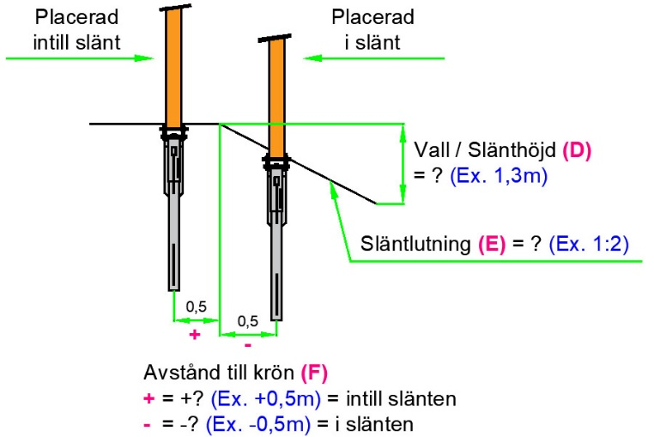
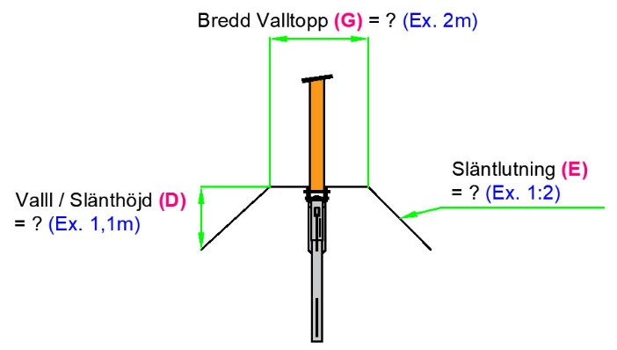
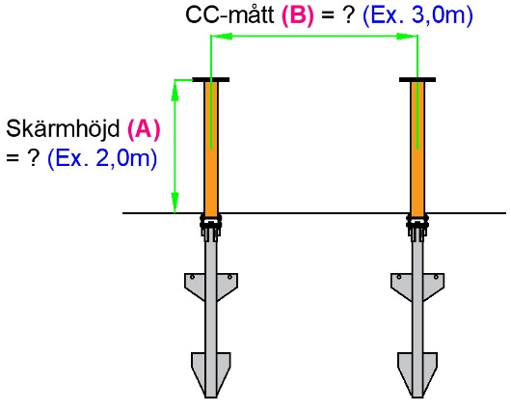

SPÅRMITT (SPM) CC-MÅTT (C)
SNÖPLOGSLAST (H. A, B)

RITNINGSFÖRKLARINGAR
(X) = Hänvisning från tabell ? = Ditt mått i meter (Ex. X) = Exempel i meter
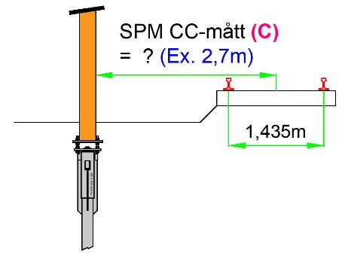
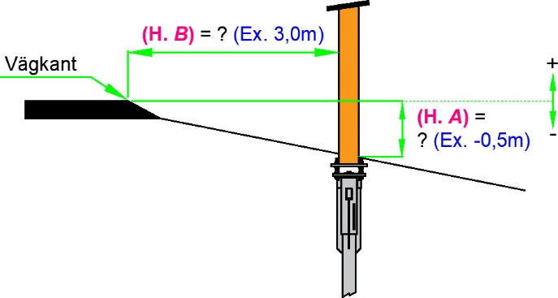

VINGFUNDAMENT TERRAWING AB |  |  | Besöksadress |  |  |  | Fakturaadress |  |  | 0155-21 77 70
ORG: 556623-1394 |  |  | Gasverksvägen 15 |  |  |  | Tunaholm |  |  | info@terrawing.se
 |  |  | 611 35 Nyköping |  |  |  | 611 35 Nyköping |  |  | www.terrawing.se

